RD202001
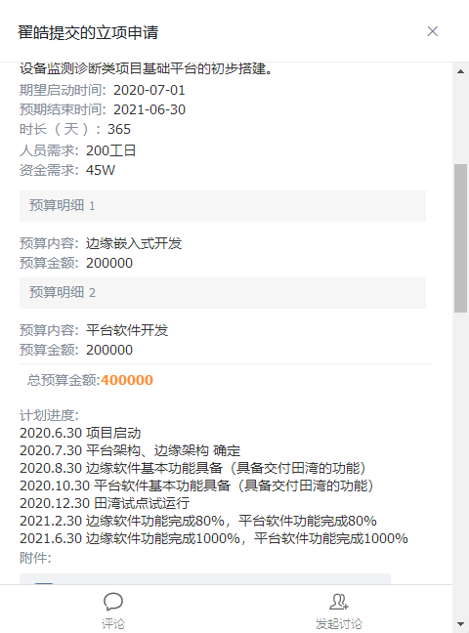
项目名称 |  |  | 通用旋转设备状态监测及分析边缘软件&软件平台 |  |  |  | 预算
项目号 |  |  | RD202001
项目负责人 |  |  | 杨皓杰

研发预算 |  | 400,000.00
已发生研发费用 |  | 114,996.67
预算已消耗 |  | 28.75%

期间 | 工时 | 人工费用 | 采购成本 | 差旅费 | 小计
2020-08-01 | 20.40 | 3,450.02 |  |  | 3,450.02
2020-09-02 | 3.52 | 655.68 |  |  | 655.68
2020-10-04 | 196.92 | 44,215.12 | - | - | 44,215.12
2020-11-05 | 357.36 | 55,351.01 | 5,821.49 | - | 61,172.50
2020-12-07 | 138.80 |  | - |  | -
2021-01-08 | 193.00 |  | - |  | -
2021-02-09 | 138.00 |  |  |  | -
2021-03-13 | 262.00 |  | 269.52 | - | 269.52
2021-04-14 | 134.34 |  |  |  | -
2021-05-16 | 161.72 |  |  |  | -
2021-06-17 | 105.72 |  | - | 5,233.83 | 5,233.83 | 项目结束
2021-07-19 |  |  |  |  | -
2021-08-20
2021-09-21
2021-10-23
合计 | 1,711.78 | 103,671.83 | 6,091.01 | 5,233.83 | 114,996.67
预算 | 1,600.00 | 400,000 |  |  | 400,000.00
预算消耗% | 107% | 26% | #DIV/0! | #DIV/0! | 29%

RD202002
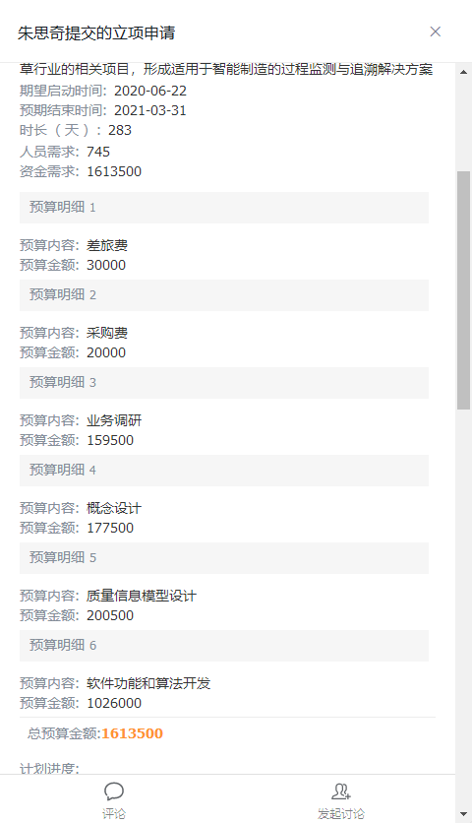
项目名称 |  |  | 生产过程监测与追溯平台 |  |  | 预算
项目号 |  |  | RD202002
项目负责人 |  |  | 李传政

研发预算 |  | 1,613,500.00
已发生研发费用 |  | 146,307.60
预算已消耗 |  | 9.07%

期间 | 工时 | 人工费用 | 采购成本 | 差旅费 | 小计
2020-06-01 | 10.00 | 1,658.20 |  |  | 1,658.20
2020-07-02 |  |  |  |  | -
2020-08-02 |  |  |  |  | -
2020-09-02 |  |  |  |  | -
2020-10-03 |  |  |  |  | -
2020-11-03 |  |  |  |  | -
2020-12-04 |  | 1,052.70 |  |  | 1,052.70
2021-01-04 |  | 12,600.00 |  |  | 12,600.00
2021-02-04 |  |  |  |  | -
2021-03-07 |  |  |  |  | -
2021-04-07 |  |  |  |  | -
2021-05-08 | 152.00 | 38,529.50 | - | 29,661.91 | 68,191.41
2021-06-08 | 168.00 | 39,122.67 | - | 23,682.62 | 62,805.29
2021-07-09 |  |  |  |  | -
2021-08-09 |  |  |  |  | -
2021-09-09 |  |  |  |  | -
2021-10-10 |  |  |  |  | -
2021-11-10 |  |  |  |  | -
合计 | 330.00 | 92,963.07 | - | 53,344.53 | 146,307.60
预算 | 2,264.00 | 1,563,500 | 20,000 | 30,000 | 1,613,500.00
预算消耗% | 15% | 6% | 0% | 178% | 9%

